Sheet1
Index | Phenomenon | Cause | Remark | Extend

1 | 在本工程中，table 的高度都是在 python 代码中设置的，不要在 QtDesigner 中设置最大或最小高度，否则和代码的值冲突后，显示效果为高度不可变，不管是代码值，还是 QtDesigner 中设置的值都不起作用。 | 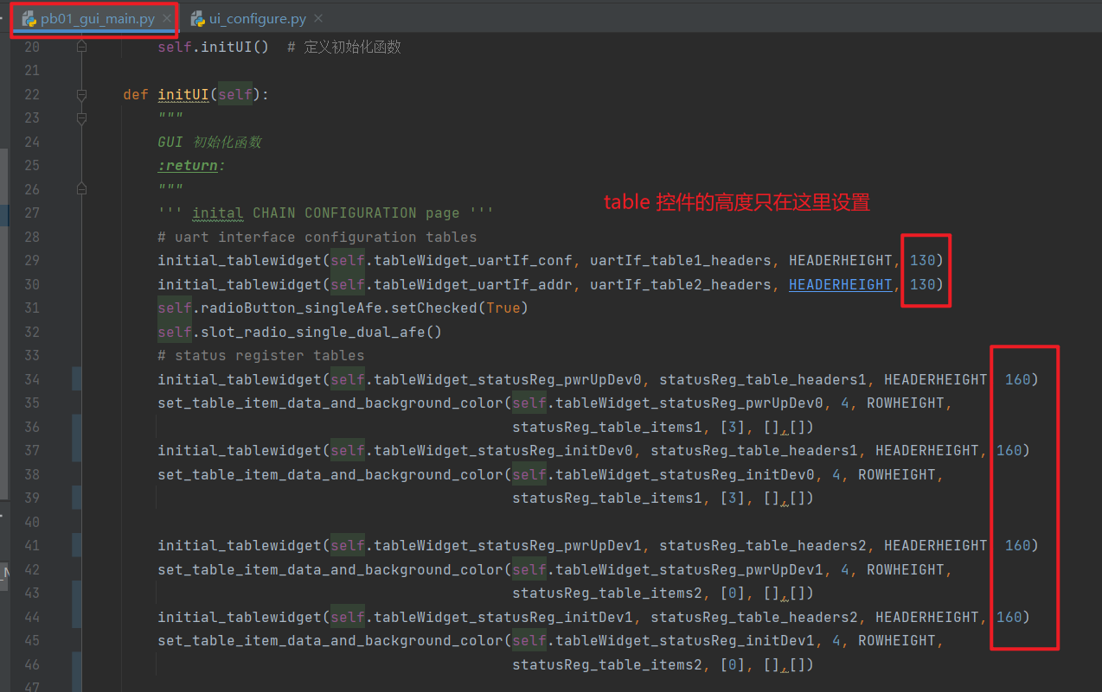 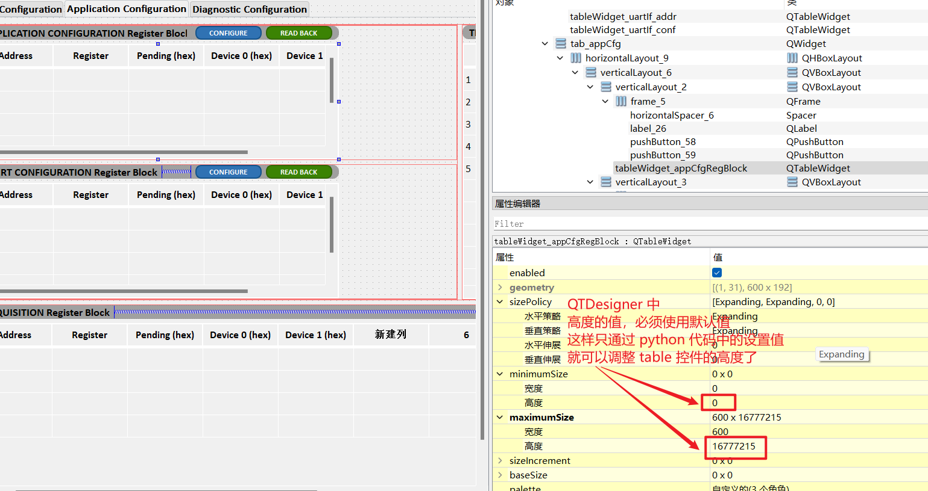

2 | 控件命名规则： | 